Расчёт без макросов
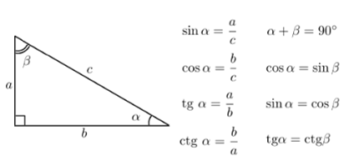
Переменная | Известно (вводить только 2 значения переменной) |  |  | Результат
a | 150.00 |  |  | 150.000
b | 400.00 |  |  | 400.000
c |  |  |  | 427.200
α |  |  |  | 20°33'22"
β |  |  |  | ?
 | º | " | '

